关系图
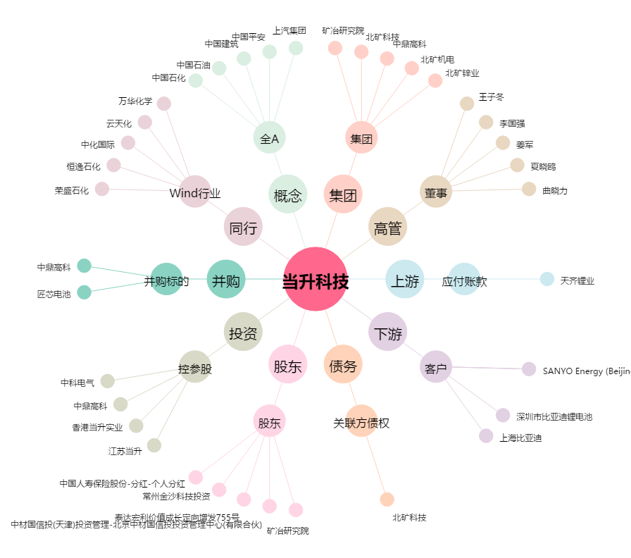
当升科技[300073.SZ] - 关系概览图

